功能规格描述
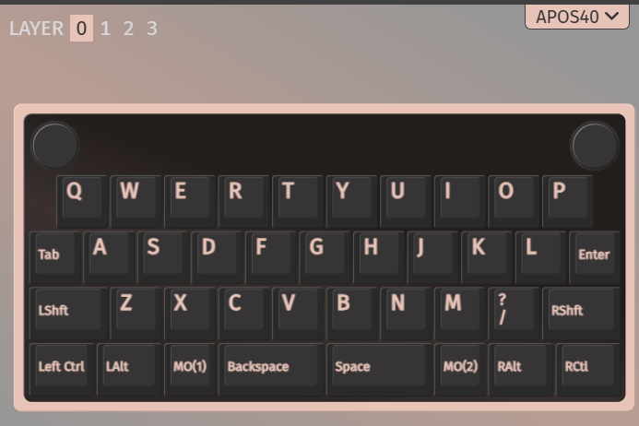
APOS40规格书 (APOS40 Specification document ） 更新时间(Update time)：2025/7/18
一、基础信息（Basic Information） |  |  |  |  |  |  | 键位布局图示例（Example of key layout diagram）
客户名称 Customer Name |  | 产品型号 Product Model | apos40 | <2025/8/22 | 基础布局图 Basic layout diagram | <粘贴至右侧空白区域>
规格简述 |  | 键位 | 39Keys
二、硬件描述（Hardware description）
1、PCB |  | 1.2mm
2、轴体Switch
3、灯 Lamp |  | 反贴 Reverse pasting | 型号(model) | 驱动方式 Drive Type | PWM | 若使用WS2812驱动请在右侧粘贴连线布局图 If using WS2812 driver, please paste the wiring layout diagram on the right side
 |  | 无 | 型号(model) | 驱动方式 Drive Type |  | 若使用WS2812驱动请在右侧粘贴连线布局图 If using WS2812 driver, please paste the wiring layout diagram on the right side
 |  | 下灯位
4、电池 battery | 3000ma |  |  |  |  | 板框图上必须标注电池位置 The battery position must be marked on the board frame
5、静电点 Static point |  |  |  |  |  | 若有静电点，请务必在板框上标注准确 If there are static points, please make sure to mark them accurately on the board frame
6、板框图 Board frame diagram |  |  |  |  |  | 请提供DXF或DWG格式的 Please provide DXF or DWG format
7、文版 Text version |  |  |  |  |  | 请另附图片 Please attach another picture
8、備註 Remarks
三、产品规格(Product Specifications)
项目编号 Project Number | 项目简称 Project Abbr. | 项目内容(Project Content) |  |  |  | 备注(Remarks)
1 | 系统(system) | 软件切換(Software switching) Windows/Mac mode
2 | VID/PID | VID: 0x6260 PID: 0x6393
3 | 设备名称 Device Name | 有线名称(Cable name)：apos40
 |  | 蓝牙名称(Bluetooth name)：apos40_B1 ......apos40_B3
 |  | 2.4G名称(2.4G Name)：npkc_24G
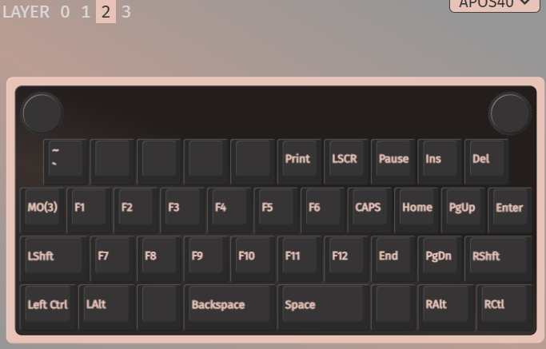
4 | 主键区灯效 Main key area lighting effect | ["00.NONE"] ["01.solid_color"], ["02.gradient_up_down"], ["03.gradient_left_right"], ["04.breathing"], ["05.band_sat"], ["06.band_val"], ["07.band_spiral_sat"], ["08.band_spiral_val"], ["09.cycle_all"], ["10.cycle_left_right"], ["11.cycle_up_down"], ["12.cycle_out_in",], ["13.cycle_out_in_dual"], ["14.rainbow_moving_chevron"], ["15.cycle_pinwheel"], ["16.cycle_spiral"], ["17.dual_beacon"], ["18.rainbow_beacon"], ["19.rainbow_pinwheels"], ["20.raindrops",20], ["21.jellybean_raindrops"], ["22.hue_breathing"] |  |  |  | 单色相-RGB_MATRIX_SOLID_COLOR 双色相)-RGB_MATRIX_ALPHAS_MODS 上下渐变)-RGB_MATRIX_GRADIENT_UP_DOWN 左右渐变-RGB_MATRIX_GRADIENT_LEFT_RIGHT 呼吸模式-RGB_MATRIX_BREATHING 川流不息1(渐变饱和)-RGB_MATRIX_BAND_SAT 川流不息2(渐变亮度)-RGB_MATRIX_BAND_VAL 旋转风车1(渐变饱和)-RGB_MATRIX_BAND_PINWHEEL_SAT 旋转风车2(渐变亮度)-RGB_MATRIX_BAND_PINWHEEL_VAL 单色风车1(渐变饱和)-RGB_MATRIX_BAND_SPIRAL_SAT 单色风车2(渐变亮度)RGB_MATRIX_BAND_SPIRAL_VAL 无限轮回1-RGB_MATRIX_CYCLE_ALL 无限轮回2(左右滚动)-RGB_MATRIX_CYCLE_LEFT_RIGHT 无限轮回3(上下滚动)-RGB_MATRIX_CYCLE_UP_DOWN 如影随形1-RGB_MATRIX_CYCLE_OUT_IN 如影随形2(双重)-RGB_MATRIX_CYCLE_OUT_IN_DUAL 七彩瀑布-RGB_MATRIX_RAINBOW_MOVING_CHEVRON 轮转焰火-RGB_MATRIX_CYCLE_PINWHEEL 螺旋光波-RGB_MATRIX_CYCLE_SPIRAL 双重信标-RGB_MATRIX_DUAL_BEACON 彩虹信标-RGB_MATRIX_RAINBOW_BEACON 双重轮转-RGB_MATRIX_RAINBOW_PINWHEELS 繁星点点-RGB_MATRIX_RAINDROPS 软糖雨点-RGB_MATRIX_JELLYBEAN_RAINDROPS 色调呼吸-RGB_MATRIX_HUE_BREATHING 色调钟摆-RGB_MATRIX_HUE_PENDULUM 色调波浪-RGB_MATRIX_HUE_WAVE 像素分形-RGB_MATRIX_PIXEL_FRACTAL 像素流光-RGB_MATRIX_PIXEL_FLOW 像素降雨-RGB_MATRIX_PIXEL_RAIN 键入热图-RGB_MATRIX_TYPING_HEATMAP 数字雨-RGB_MATRIX_DIGITAL_RAIN 踏雪无痕1-RGB_MATRIX_SOLID_REACTIVE_SIMPLE 踏雪无痕2(单色背景)-RGB_MATRIX_SOLID_REACTIVE 一触即发1-RGB_MATRIX_SOLID_REACTIVE_WIDE 一触即发2-RGB_MATRIX_SOLID_REACTIVE_MULTIWIDE 十字交叉-RGB_MATRIX_SOLID_REACTIVE_CROSS 多重交叉-RGB_MATRIX_SOLID_REACTIVE_MULTICROSS 雨中漫步1-RGB_MATRIX_SOLID_REACTIVE_NEXUS 雨中漫步2-RGB_MATRIX_SOLID_REACTIVE_MULTINEXUS 按键溅射1(七彩)-RGB_MATRIX_SPLASH 按键涟漪1(七彩)-RGB_MATRIX_MULTISPLASH 按键溅射2(单色)-RGB_MATRIX_SOLID_SPLASH 按键涟漪2(单色)-RGB_MATRIX_SOLID_MULTISPLASH | 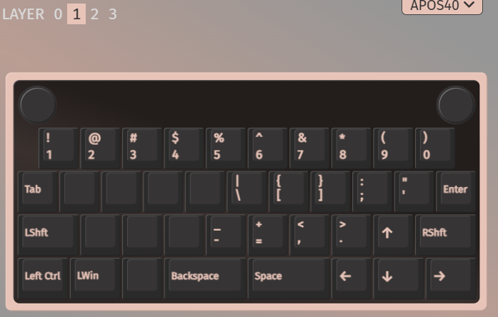
6 | 休眠时间 sleep time | 一级休眠时间：3分钟(1st sleep time: 3 minutes)
 |  | 二级休眠时间：30分钟(2nd sleep time: 30 minutes)
8 | 编码器 encoder | 两个two |  |  |  | left knob press into "Esc" 按下左旋钮进入esc 左旋钮： 顺时针旋转：向下滚动 逆时针旋转：向上滚动 按：在水平滚动/垂直滚动之间切换 -按下后： -顺时针旋转：向右滚动 -逆时针旋转：向左滚动 右旋钮： 顺时针：音量增大 逆时针：音量降低 按下：媒体播放/暂停
9 | 拨动开关toggle switch | 有（拔动式两档，电源开关功能 下关上开）Yes (2-stage switch function,off and on)
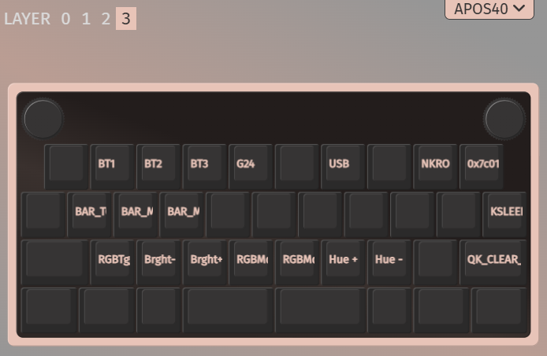
10 | 低电参数Low power parameters | 无线模式下，检测到电池低于等于3.4V（20%）时模式左Lalt灯亮红色提示，插入USB线停止。(on wireless mode, when the battery below 3.4V (20%), the left Lalt turn to red, inserting a USB cable it will be out )
11 | 功能层按键定义Function layer key definition |  | windows组合键(key combination) |  |  | FN3=FN2+TAB
 |  | FN3+U | USB输出，点按0.5秒USB output, press and hold for 0.5 seconds
 |  | FN3+T | 2.4G输出，点按0.5 秒2.4G output, press and hold for 0.5 seconds
 |  | FN3+W | 蓝牙设备1(Bluetooth device 1)
 |  | FN3+E | 蓝牙设备2(Bluetooth device 2)
 |  | FN3+R | 蓝牙设备3(Bluetooth device 3)
 |  | FN3+ RShitf | 恢复出厂布局(Reset)
 |  | FN3+ ENTER | 键盘立即深度睡眠(Keyboard deep sleep)
 |  | FN3+ P | 键盘重起(Keyboard restart)
 |  | FN3+ Z | RGB灯开或关(RGB on or off)
 |  | FN3+ X | RGB灯光亮度减(RGB brightness decrease)
 |  | FN3+ C | RGB灯光亮度加(RGB Brightness Increase)
 |  | FN3+ V | RGB灯光模式加(RGB modes plus)
 |  | FN3+ B | RGB灯光模式减(RGB modes reduction)
 |  | FN3+ N | RGB灯光速度加(RGB light speed increase)
 |  | FN3+ M | RGB灯光速度减(RGB light speed decrease)
 |  | FN3+ A | RGB灯条开关(RGB strip switch)
 |  | FN3+ S | RGB灯条颜选择+(RGB strip color +)
 |  | FN3+ D | RGB灯条颜选择-(RGB strip color -)
 |  | FN3+ O | NKRO转换(NKRO conversion)
12 | 电流功耗 (参考) power consumption (Reference) | 充电电流charging current |  | 500mA
 |  | 有线常亮模式电流Wired light-mode current
 |  | 无线常亮模式电流Wireless light-mode current
 |  | 无线一级睡眠电流Wireless 1st sleep current |  | <4ma
 |  | 无线一级休眠电流Wireless 1st sleep current |  | <25ma

13 | 蓝牙配对Bluetooth pairing | FN3+ W,E,R切换到蓝牙，蓝牙通道将慢闪进入配对或回连最后连接过的通道.配对成功后，通道灯长亮。FN3+W, E, R switch to Bluetooth, and the Bluetooth channel will slowly flash into the last connected channel for pairing or reconnection After successful pairing, the channel light stays on. 1.如果本通道配对过，蓝牙通道将慢闪进入回连模式，不会有蓝牙名称显示。If this channel has been paired before, the Bluetooth channel will slowly flash into reconnection mode without displaying the Bluetooth name. 2.如果此时需要重新配对可长按FN3 + W,E,R 4秒以上。If you need to re pair at this time, long press FN3+W, E, R for more than 4 seconds. |  |  |  | 注意Note: FN3=FN2+TAB 1.可先按FN2不松，再按TAB不松。First press FN2 without loosening, then press TAB without loosening. 2.松开FN2,这时就是FN3(也就是切到了第三层，共0~3层)Release FN2, this is FN3 (which means it has been cut to the third layer, totaling 0-3 layers) 3.这时不松TAB,再按相对应的功能键。At this point, do not release TAB and press the corresponding function key again. 4.不松FN2也可以。Not loosening FN2 is also acceptable.
14 | USB | 1.FN3+ U 切换到有线模式 FN3+U switches to wired mode
15 | 2.4G | 1.FN3+T切换到2.4G模式，没配对黄灯慢闪，配对可长按FN3+T 4秒以上长亮黄灯配对成功.FN3+T switches to 2.4G mode. If not paired, the yellow light flashes slowly. To pair, long press FN3+T for more than 4 seconds and keep the yellow light on. Successful pairing
 |  | 左alt红灯长亮显示低电量，充电后红灯会消失

问题
反馈时间 | 主题 | 内容 | 图
2025-09-18 | 客户反馈 | 配对设备的蓝灯可以修改程序，在蓝牙连接后关闭
2025-10-24 | APOS 40 keyboard | PCB与VIA浏览器软件不兼容，VIA与web界面的兼容性
 |  | 验证FN3功能，因为并非所有功能都能正常工作
 |  | 蓝牙切换和配对可能不一致，每次按下热键都不起作用
 |  | 灯带是闪烁的，不是纯色均匀的 | 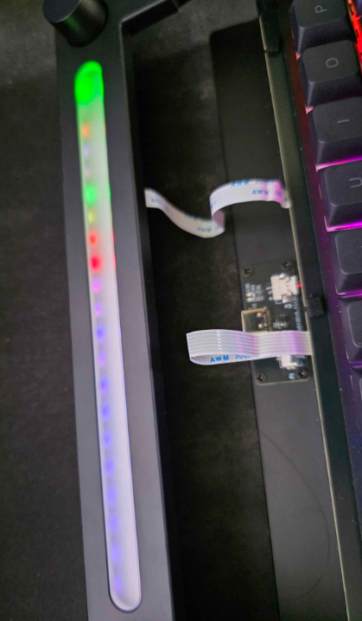
2025-10-31 | APOS 40 keyboard | 跨连接类型的Apos 40命名

